listing
1) ENGLISH ITEM NAME (ex : OOOO machine) | 2)中文名称 | 3) MANUFACTUROR (ex : OOO company) | 4) MODEL NO (ex : abc-123) | 5)Serial number | 6)CN hs code | 7)VN hs code | 8)Material | 9) VOLTAGE (ex : 220V) | 10) CAPACITY (ex :1200KW) | 11) Manufacture date (yyyy-mm-dd) | 12) ORIGIN | 13) NEW or USED | 14) PICTURE (BEFORE PACKING) | 15) PICTURE (NAME PLATE or label) | 16)Quantity | 17)cost(RMB 13%VAT) | 18)cost(USD) | 19)Total cost(USD) | 20)CARTON NO. | 21)CTN QTY | 22)G.W(KGS) | 23)N.W(KGS) | 24)Package Size(CM) | 25)Part size(CM) | 26)应用范围 | 27)是否带电源
Feeder | 送料器 | i-PULSE Co., LTD. | F1-12 | F1-12-013755H |  |  | 五金+塑胶+电子 | 24VDC | 5W | 2021-06-10 | JAPAN | USED | 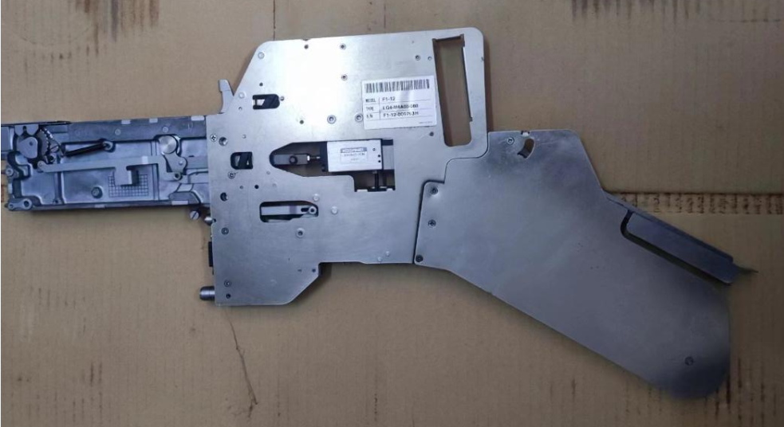 | 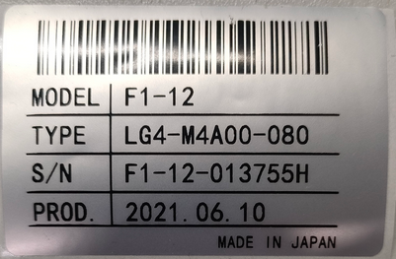 | 5 | 2380 |  |  | P8 | 1 | 13*1 | 1.8*5 | 68*35*26 | 66*33*3 | SMT | NO
Feeder | 送料器 | i-PULSE Co., LTD. | F1-16 | F1-16-011795H |  |  | 五金+塑胶+电子 | 24VDC | 5W | 2021-06-20 | JAPAN | USED | 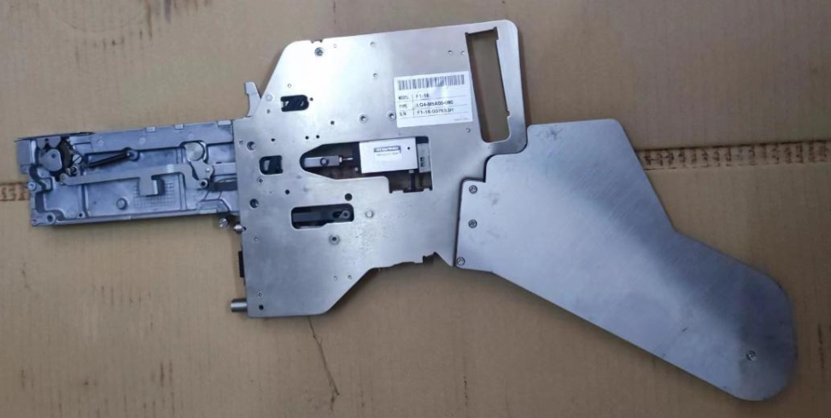 | 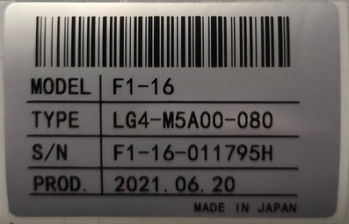 | 7 | 2560 |  |  | P9 | 1 | 14.5*1 | 1.8*7 | 68*35*26 | 66*33*3 | SMT | NO

